Tabele zbiorcze
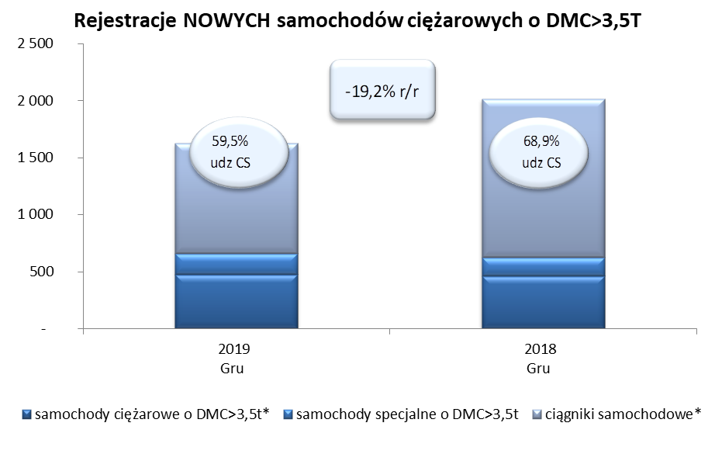
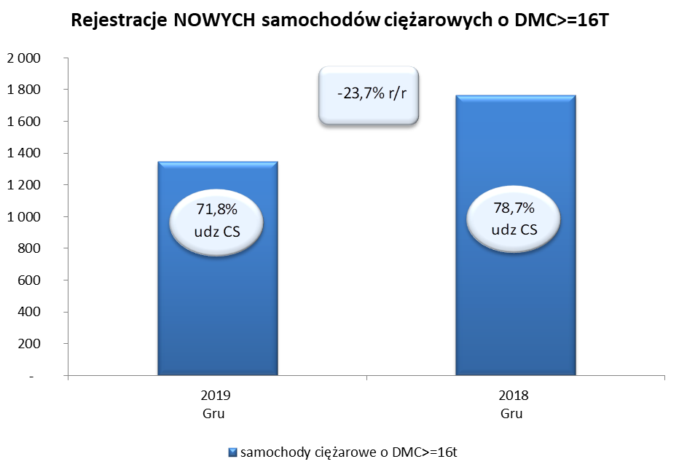
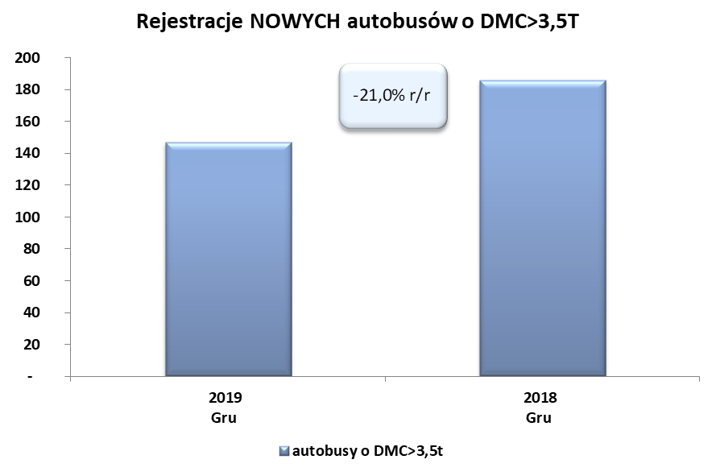
PZPM na podstawie danych CEP (MC) |  |  |  |  |  | 07/01/2020
 |  |  |  |  |  | sztuki
PIERWSZE REJESTRACJE NOWYCH POJAZDÓW UŻYTKOWYCH O DMC>3,5T
 | 2019 gru | 2018 gru | % zmiana r/r | 2019 Sty - gru | 2018 Sty - gru | % zmiana r/r
SAMOCHODY CIĘŻAROWE - RAZEM | 1,628 | 2,016 | -19.2% | 28,317 | 29,870 | -5.2%
samochody ciężarowe o DMC>3,5t* | 472 | 463 | 1.9% | 6,791 | 6,729 | 0.9%
samochody specjalne o DMC>3,5t | 188 | 164 | 14.6% | 1,254 | 974 | 28.7%
ciągniki samochodowe* | 968 | 1,389 | -30.3% | 20,272 | 22,167 | -8.5%
AUTOBUSY - RAZEM | 147 | 186 | -21.0% | 2,471 | 2,687 | -8.0%
autobusy o DMC>3,5t | 147 | 186 | -21.0% | 2,471 | 2,687 | -8.0%
RAZEM POJAZDY UŻYTKOWE | 1,775 | 2,202 | -19.4% | 30,788 | 32,557 | -5.4%
*/ Nie uwzgledniono rejestracji własnych marek krajowych producentów

